Layout Screen
Detail Design | Project | ASOFT - ERP.NET | ID Screen | CRMF2061 | Created By | Tấn Đạt | Updated By | Tấn Đạt
 | Module | ASOFT-CRM | Name Screen | Đánh giá hỗ trợ khách hàng | Created Date | 09/02/2018 | Updated Date | 09/02/2018

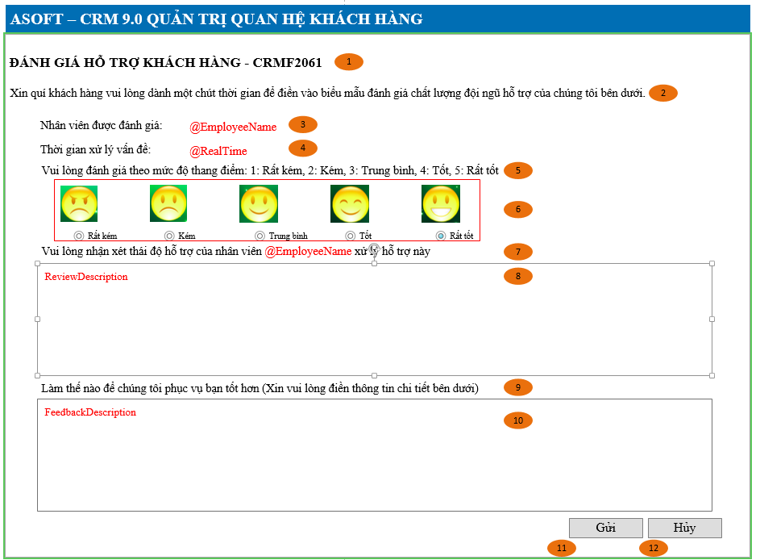
Layout |  |  |  |  |  |  | Overview
 |  |  |  |  |  |  | Sử dụng màn hình này để: Cho phép khách hàng cập nhật đánh giá

 |  |  |  |  |  |  | Flow Screen
 |  |  |  |  |  |  | Login -> Nghiệp vụ -> Khách hàng đánh giá

Form Func Spec
Detail Design |  | Project | ASOFT - ERP.NET | ID Screen | CRMF2061 | Created By | Tấn Đạt | Updated By | Tấn Đạt
 |  | Module | ASOFT-CRM | Name Screen | Đánh giá hỗ trợ khách hàng | Created Date | 09/02/2018 | Updated Date | 09/02/2018

I. KHÁI QUÁT CHỨC NĂNG
 |  | Chức năng cho phép người dùng biết được các luồng nghiệp vụ hay sự kiện liên quan màn hình yêu cầu

II. LOAD DỮ LiỆU (FORM_LOAD)
 | 1. Kiểm tra phân quyền

 | 2. Biến và tham số

 | 3. Đổ nguồn cho combo

 | 4. Đổ nguồn cho Form, Grid, Control
Customizeindex: 92 | Thực thi SQL002 load form

 | 5. Đổ nguồn ngoại lệ cho combo

III. XỬ LÝ SỰ KiỆN

Click btnSendEmail
Form CRMF2082
Load Form CRMF2061
Luồng 1: Load form
Thực thi
@SQL002
Customizeindex: 92
Truyền biến @RequestID và Gọi tới màn hình CRMF2061

Click btnSend
Form CRMF2061
Luồng 2: Sự kiện click btnSend
Check input require
Form CRMF2061
Text Messege
00ML000039
Có
không
Insert
@SQL001
@SQL003
Đóng Form CRMF2061

Form CRMF2061
Text Messege
CRMFML000018

Click btnCancel
Form CRMF2061
Luồng 3: Sự kiện click btnCancel
Popup
Messege
00ML000016
Đóng Form CRMF2061
Không
Có
Insert
@SQL001
@SQL003
Đóng Form CRMF2061

Check input require
Form CRMF2061
Text Messege
CRMFML000018

Không

Có

Form CRMF2061
Text Messege
00ML000039

IV. LƯU ADD NEW (SAVE_CLICK)
 | 1. Kiểm tra trước khi lưu

 | 2. Lưu

V. LƯU EDIT (SAVE_CLICK)
 | 1. Kiểm tra trước khi lưu

 | 2. Lưu

VI. XÓA (DEELETE_CLICK)
 | 1. Kiểm tra trước khi xóa

 | 2. Xóa

VII. IN (PRINT_CLICK)

